TDSheet
№ | ФОТО |  | Штрихкод | Наименование | Цвет | Продажная единица, шт. | Кол-во в коробке, шт. | ваша спец.цена | заказ
1 | 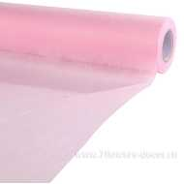 Нет Фото | http://7flowers-decor.ru/upload/1c_catalog/import_files/4606500414826.jpg | 4606500414826 | Упак. материал, 50смх20м, фетр | Светло-розовый | 1 | 30 | 122.43
2 | 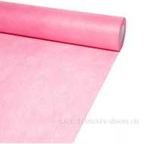 Нет Фото | http://7flowers-decor.ru/upload/1c_catalog/import_files/4606500414871.jpg | 4606500414871 | Упак. материал, 50смх20м, фетр | Сливовый | 1 | 30 | 122.43
4 | 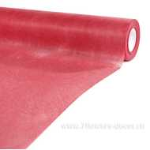 Нет Фото | http://7flowers-decor.ru/upload/1c_catalog/import_files/4606500414895.jpg | 4606500414895 | Упак. материал, 50смх20м, фетр | Алый | 1 | 30 | 122.43
5 |  Нет Фото | http://7flowers-decor.ru/upload/1c_catalog/import_files/4606500414734.jpg | 4606500414734 | Упак. материал с цвет. переходом, 50смx20м, фетр | Пурпурный-Розовый | 1 | 30 | 136.94
6 | 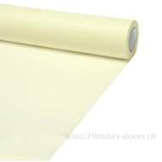 Нет Фото | http://7flowers-decor.ru/upload/1c_catalog/import_files/4606500414802.jpg | 4606500414802 | Упак. материал, 50смх20м, фетр | кремовый | 1 | 30 | 122.43
8 | 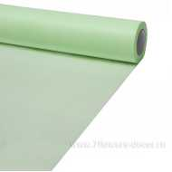 Нет Фото | http://7flowers-decor.ru/upload/1c_catalog/import_files/4606500414901.jpg | 4606500414901 | Упак. материал, 50смх20м, фетр | Мятный | 1 | 30 | 122.43
9 | 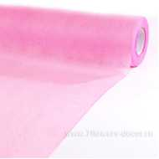 Нет Фото | http://7flowers-decor.ru/upload/1c_catalog/import_files/4606500414833.jpg | 4606500414833 | Упак. материал, 50смх20м, фетр | Ярко - розовый | 1 | 30 | 122.43
10 | 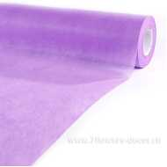 Нет Фото | http://7flowers-decor.ru/upload/1c_catalog/import_files/4606500414949.jpg | 4606500414949 | Упак. материал, 50смх20м, фетр | Светло-сиреневый | 1 | 30 | 122.43
11 | 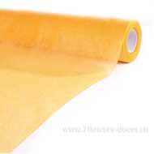 Нет Фото | http://7flowers-decor.ru/upload/1c_catalog/import_files/4606500414840.jpg | 4606500414840 | Упак. материал, 50смх20м, фетр | Оранжевый | 1 | 30 | 122.43
12 | 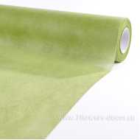 Нет Фото | http://7flowers-decor.ru/upload/1c_catalog/import_files/4606500414925.jpg | 4606500414925 | Упак. материал, 50смх20м, фетр | Зеленый | 1 | 30 | 122.43
18 | 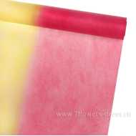 Нет Фото | http://7flowers-decor.ru/upload/1c_catalog/import_files/4606500414710.jpg | 4606500414710 | Упак. материал с цвет. переходом, 50смx20м, фетр | Персиковый-Желтый | 1 | 30 | 136.94
19 | Нет Фото |  | 4606500414963 | Упак. материал, 50смх20м, фетр | Голубой | 1 | 30 | 122.43
21 | 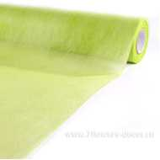 Нет Фото | http://7flowers-decor.ru/upload/1c_catalog/import_files/4606500414918.jpg | 4606500414918 | Упак. материал, 50смх20м, фетр | Зеленое яблоко | 1 | 30 | 122.43
22 | 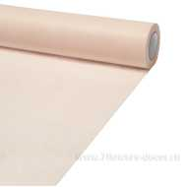 Нет Фото | http://7flowers-decor.ru/upload/1c_catalog/import_files/4606500414857.jpg | 4606500414857 | Упак. материал, 50смх20м, фетр | Лососевый | 1 | 30 | 122.43
23 | 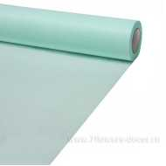 Нет Фото | http://7flowers-decor.ru/upload/1c_catalog/import_files/4606500414970.jpg | 4606500414970 | Упак. материал, 50смх20м, фетр | Бирюзовый | 1 | 30 | 130.38
25 | Нет Фото |  | 4606500414741 | Упак. материал с цвет. переходом, 50смx20м, фетр | Красный-Розовый | 1 | 30 | 136.94
26 | 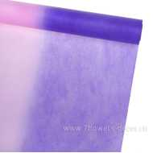 Нет Фото | http://7flowers-decor.ru/upload/1c_catalog/import_files/4606500414727.jpg | 4606500414727 | Упак. материал с цвет. переходом, 50смx20м, фетр | Сиреневый-Розовый | 1 | 30 | 136.94
27 | 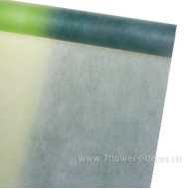 Нет Фото | http://7flowers-decor.ru/upload/1c_catalog/import_files/4606500414703.jpg | 4606500414703 | Упак. материал с цвет. переходом, 50смx20м, фетр | Зеленый | 1 | 30 | 136.94
28 | 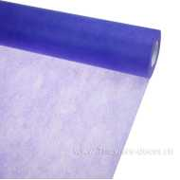 Нет Фото | http://7flowers-decor.ru/upload/1c_catalog/import_files/4606500414956.jpg | 4606500414956 | Упак. материал, 50смх20м, фетр | Сиреневый | 1 | 30 | 122.43
29 | 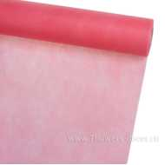 Нет Фото | http://7flowers-decor.ru/upload/1c_catalog/import_files/4606500414888.jpg | 4606500414888 | Упак. материал, 50смх20м, фетр | Красный | 1 | 30 | 122.43
31 | 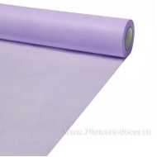 Нет Фото | http://7flowers-decor.ru/upload/1c_catalog/import_files/4606500414932.jpg | 4606500414932 | Упак. материал, 50смх20м, фетр | Барвинковый | 1 | 30 | 122.43
32 | 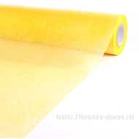 Нет Фото | http://7flowers-decor.ru/upload/1c_catalog/import_files/4606500414819.jpg | 4606500414819 | Упак. материал, 50смх20м, фетр | Желтый | 1 | 30 | 122.43
34 | 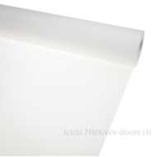 Нет Фото | http://7flowers-decor.ru/upload/1c_catalog/import_files/4606500414796.jpg | 4606500414796 | Упак. материал, 50смх20м, фетр | Белый | 1 | 30 | 122.43
35 | 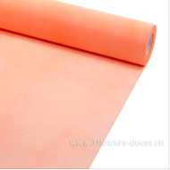 Нет Фото | http://7flowers-decor.ru/upload/1c_catalog/import_files/4606500414864.jpg | 4606500414864 | Упак. материал, 50смх20м, фетр | Коралловый | 1 | 30 | 122.43

